Graf č. 1
 | Graf č. 1

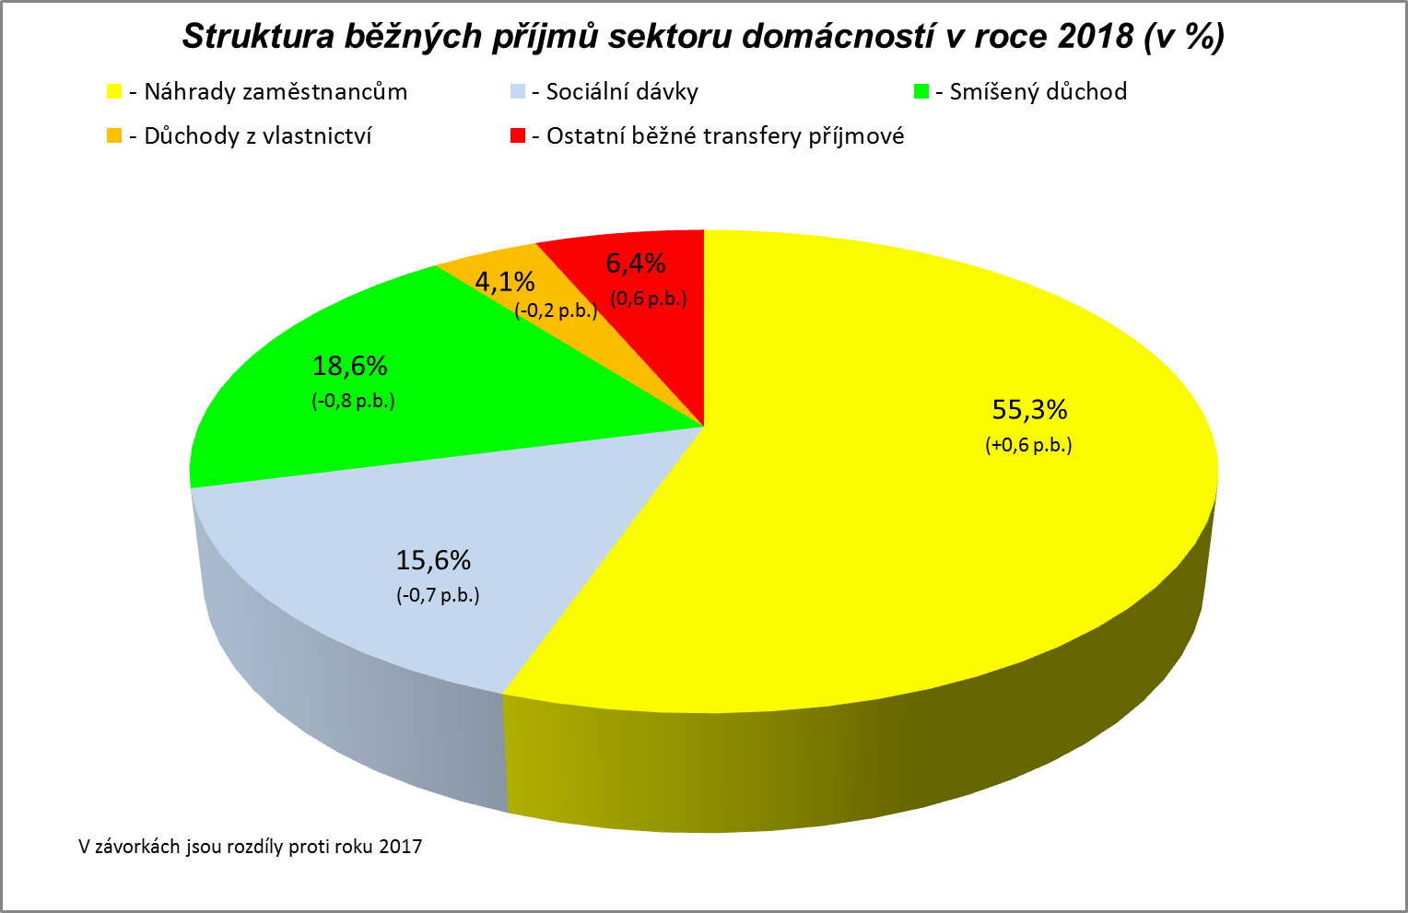

Zpracováno z předběžných údajů ČSÚ

Graf č. 2
 | Graf č. 2

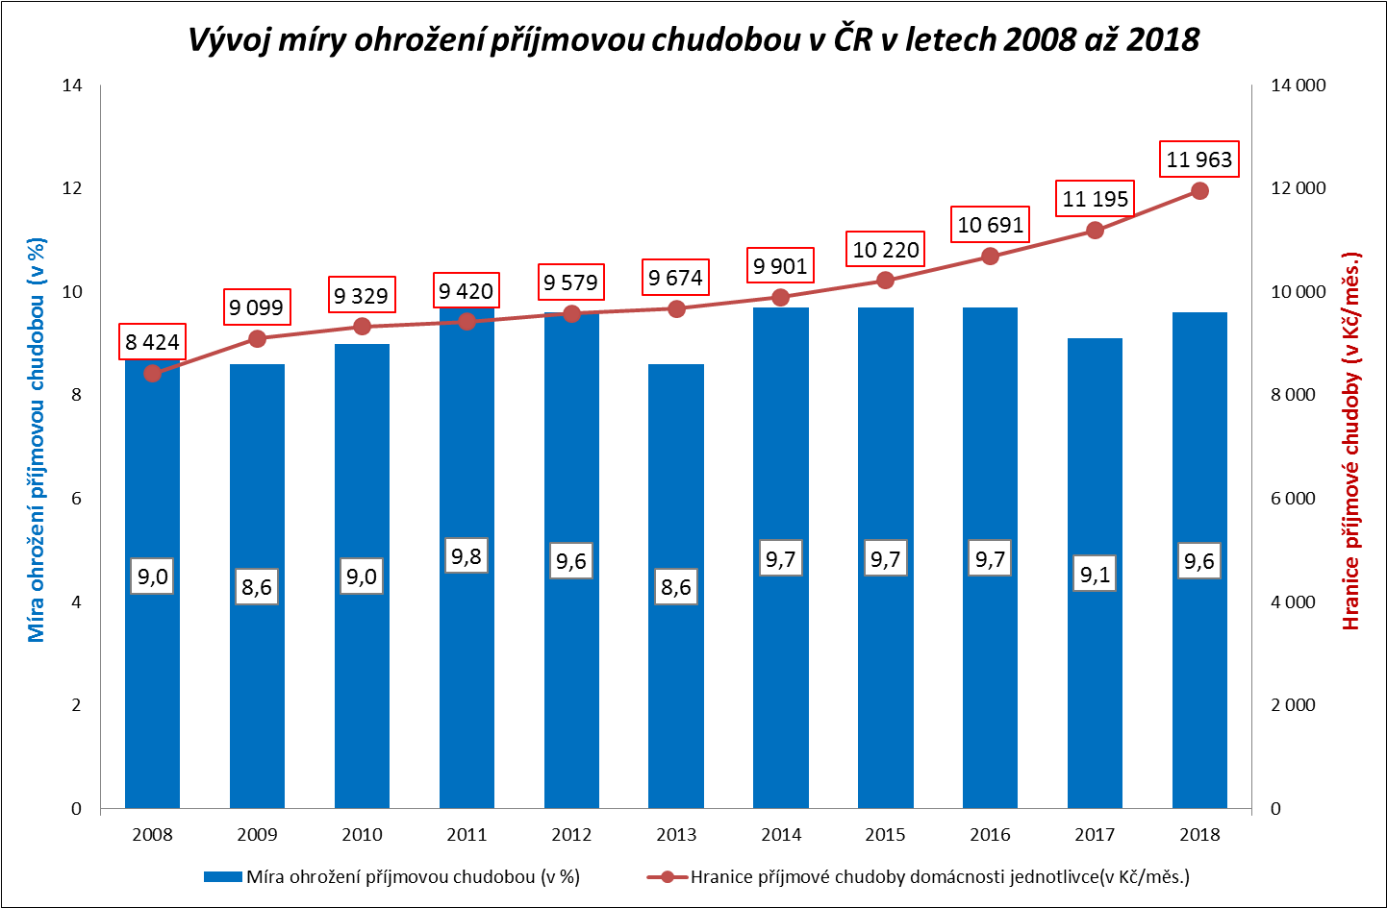

Zpracováno z údajů ČSÚ

Graf č. 3
 | Graf č. 3

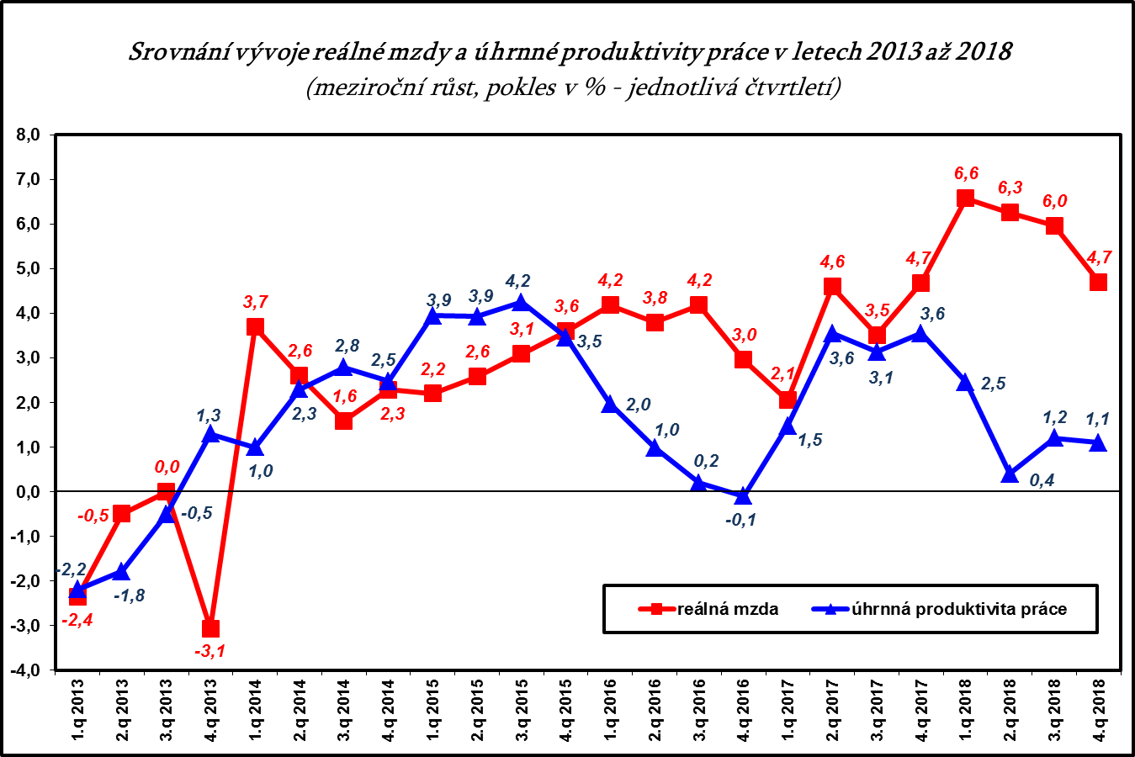

Zpracováno z údajů ČSÚ

Graf č. 4
 | Graf č. 4
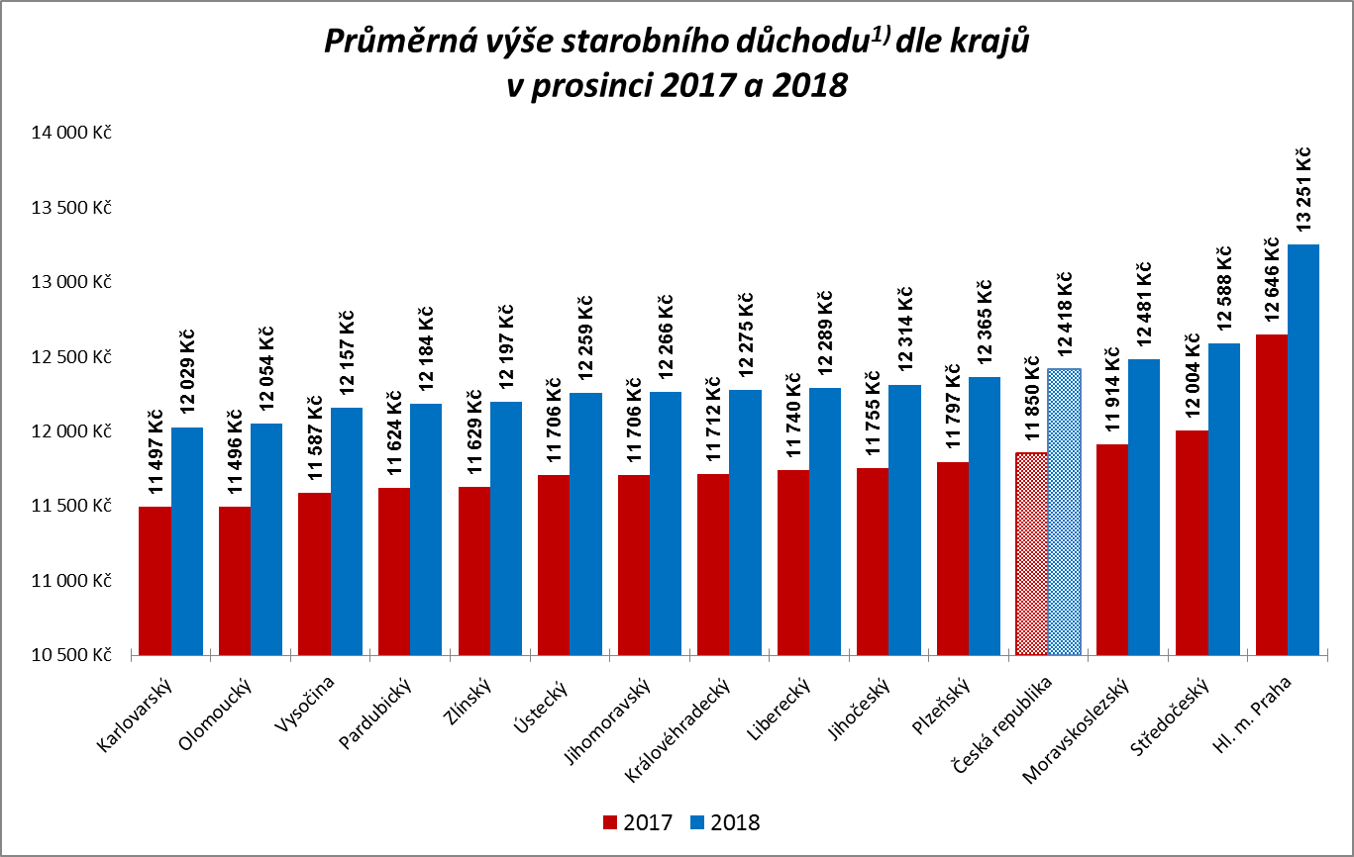

1) včetně poměrného starobního důchodu

Zpracováno z údajů ČSSZ

Graf č. 5
 | Graf č. 5
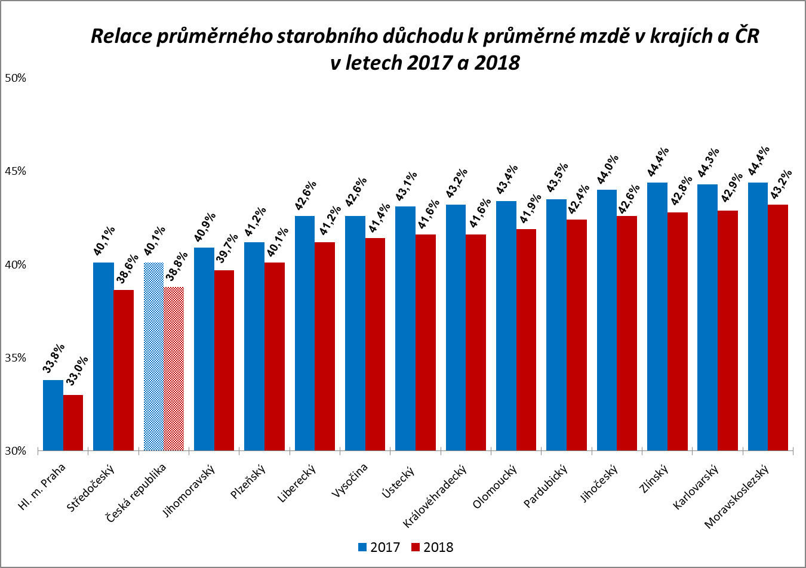

Zpracováno z údajů ČSSZ

Graf
Podíl zaměstnanců v intervalech průměrného měsíčního výdělku v letech 2011-2018
 | 2011 | 2012 | 2013 | 2014 | 2015 | 2016 | 2017 | 2018
do 8 000 | 0.6 | 0.2 | 0.1 | 0.1 | 0.1 | 0.0 | 0.0 | 0.0
8 001 - 10 000 | 4.6 | 4.9 | 4.4 | 3.9 | 2.8 | 1.1 | 0.1 | 0.0
10 001 - 12 000 | 5.9 | 5.9 | 6.1 | 6.1 | 6.2 | 5.4 | 3.1 | 0.1
12 001 - 14 000 | 6.5 | 6.2 | 6.2 | 5.9 | 5.8 | 5.7 | 5.6 | 5.4
14 001 - 16 000 | 7.5 | 7.3 | 7.3 | 6.9 | 6.4 | 5.6 | 5.7 | 5.0
16 001 - 18 000 | 8.1 | 8.2 | 8.0 | 7.5 | 6.7 | 6.1 | 5.7 | 5.2
18 001 - 20 000 | 8.6 | 8.4 | 8.2 | 8.1 | 7.5 | 7.1 | 6.2 | 5.3
20 001 - 22 000 | 9.0 | 8.7 | 8.6 | 8.0 | 7.6 | 7.4 | 6.6 | 6.1
22 001 - 24 000 | 8.1 | 8.3 | 8.2 | 8.1 | 7.8 | 7.7 | 6.7 | 5.8
24 001 - 26 000 | 7.3 | 7.3 | 7.4 | 7.6 | 7.5 | 7.8 | 7.4 | 6.3
26 001 - 28 000 | 6.2 | 6.1 | 6.2 | 6.4 | 6.7 | 7.1 | 7.2 | 6.7
28 001 - 30 000 | 4.8 | 4.8 | 4.9 | 5.3 | 5.7 | 6.3 | 6.7 | 6.7
30 001 - 32 000 | 3.9 | 3.9 | 4.0 | 4.3 | 4.7 | 5.2 | 5.9 | 6.3
32 001 - 34 000 | 2.9 | 3.1 | 3.2 | 3.5 | 3.7 | 4.2 | 4.9 | 5.6
34 001 - 36 000 | 2.3 | 2.5 | 2.5 | 2.7 | 3.2 | 3.6 | 4.2 | 4.9
36 001 - 38 000 | 1.9 | 2.0 | 2.0 | 2.2 | 2.6 | 2.9 | 3.4 | 4.3
38 001 - 40 000 | 1.6 | 1.6 | 1.6 | 1.8 | 2.1 | 2.3 | 2.9 | 3.6
40 001 - 42 000 | 1.3 | 1.3 | 1.4 | 1.5 | 1.7 | 1.9 | 2.4 | 3.0
42 001 - 44 000 | 1.1 | 1.1 | 1.1 | 1.2 | 1.4 | 1.6 | 2.0 | 2.5
44 001 - 46 000 | 0.9 | 0.9 | 1.0 | 1.0 | 1.2 | 1.3 | 1.7 | 2.1
46 001 - 48 000 | 0.8 | 0.8 | 0.8 | 0.8 | 1.0 | 1.1 | 1.4 | 1.8
48 001 - 50 000 | 0.7 | 0.6 | 0.7 | 0.7 | 0.8 | 0.9 | 1.2 | 1.5
50 001 - 54 000 | 1.1 | 1.0 | 1.1 | 1.1 | 1.3 | 1.4 | 1.8 | 2.4
54 001 - 58 000 | 0.7 | 0.8 | 0.8 | 0.8 | 1.0 | 1.1 | 1.4 | 1.7
58 001 - 62 000 | 0.5 | 0.6 | 0.6 | 0.7 | 0.8 | 0.8 | 1.0 | 1.3
62 001 - 66 000 | 0.4 | 0.5 | 0.5 | 0.5 | 0.6 | 0.6 | 0.8 | 1.0
66 001 - 70 000 | 0.4 | 0.4 | 0.4 | 0.4 | 0.5 | 0.5 | 0.6 | 0.8
70 001 - 74 000 | 0.3 | 0.3 | 0.3 | 0.4 | 0.4 | 0.4 | 0.5 | 0.6
74 001 - 78 000 | 0.2 | 0.3 | 0.3 | 0.3 | 0.3 | 0.3 | 0.4 | 0.5
78 001 - 82 000 | 0.2 | 0.2 | 0.2 | 0.2 | 0.3 | 0.3 | 0.3 | 0.4
82 001 - 86 000 | 0.2 | 0.2 | 0.2 | 0.2 | 0.2 | 0.2 | 0.3 | 0.4
86 001 - 90 000 | 0.1 | 0.2 | 0.2 | 0.2 | 0.2 | 0.2 | 0.2 | 0.3
nad 90 001 | 1.2 | 1.4 | 1.4 | 1.4 | 1.5 | 1.7 | 1.9 | 2.2
Intervaly PV_H | 2011 | 2012 | 2013 | 2014 | 2015 | 2016 | 2017 | 2018
do 8 000 | 0.6 | 0.2 | 0.1 | 0.1 | 0.1 | 0.0 | 0.0 | 0.0
8 001 - 10 000 | 4.6 | 4.9 | 4.4 | 3.9 | 2.8 | 1.1 | 0.1 | 0.0
10 001 - 12 000 | 5.9 | 5.9 | 6.1 | 6.1 | 6.2 | 5.4 | 3.1 | 0.1
12 001 - 14 000 | 6.5 | 6.2 | 6.2 | 5.9 | 5.8 | 5.7 | 5.6 | 5.4
14 001 - 16 000 | 7.5 | 7.3 | 7.3 | 6.9 | 6.4 | 5.6 | 5.7 | 5.0
16 001 - 18 000 | 8.1 | 8.2 | 8.0 | 7.5 | 6.7 | 6.1 | 5.7 | 5.2
18 001 - 20 000 | 8.6 | 8.4 | 8.2 | 8.1 | 7.5 | 7.1 | 6.2 | 5.3
20 001 - 22 000 | 9.0 | 8.7 | 8.6 | 8.0 | 7.6 | 7.4 | 6.6 | 6.1
22 001 - 24 000 | 8.1 | 8.3 | 8.2 | 8.1 | 7.8 | 7.7 | 6.7 | 5.8
24 001 - 26 000 | 7.3 | 7.3 | 7.4 | 7.6 | 7.5 | 7.8 | 7.4 | 6.3
26 001 - 28 000 | 6.2 | 6.1 | 6.2 | 6.4 | 6.7 | 7.1 | 7.2 | 6.7
28 001 - 30 000 | 4.8 | 4.8 | 4.9 | 5.3 | 5.7 | 6.3 | 6.7 | 6.7
30 001 - 32 000 | 3.9 | 3.9 | 4.0 | 4.3 | 4.7 | 5.2 | 5.9 | 6.3
32 001 - 34 000 | 2.9 | 3.1 | 3.2 | 3.5 | 3.7 | 4.2 | 4.9 | 5.6
34 001 - 36 000 | 2.3 | 2.5 | 2.5 | 2.7 | 3.2 | 3.6 | 4.2 | 4.9
36 001 - 38 000 | 1.9 | 2.0 | 2.0 | 2.2 | 2.6 | 2.9 | 3.4 | 4.3
38 001 - 40 000 | 1.6 | 1.6 | 1.6 | 1.8 | 2.1 | 2.3 | 2.9 | 3.6
40 001 - 42 000 | 1.3 | 1.3 | 1.4 | 1.5 | 1.7 | 1.9 | 2.4 | 3.0
42 001 - 44 000 | 1.1 | 1.1 | 1.1 | 1.2 | 1.4 | 1.6 | 2.0 | 2.5
44 001 - 46 000 | 0.9 | 0.9 | 1.0 | 1.0 | 1.2 | 1.3 | 1.7 | 2.1
46 001 - 48 000 | 0.8 | 0.8 | 0.8 | 0.8 | 1.0 | 1.1 | 1.4 | 1.8
48 001 - 50 000 | 0.7 | 0.6 | 0.7 | 0.7 | 0.8 | 0.9 | 1.2 | 1.5
50 001 - 54 000 | 1.1 | 1.0 | 1.1 | 1.1 | 1.3 | 1.4 | 1.8 | 2.4
54 001 - 58 000 | 0.7 | 0.8 | 0.8 | 0.8 | 1.0 | 1.1 | 1.4 | 1.7
58 001 - 62 000 | 0.5 | 0.6 | 0.6 | 0.7 | 0.8 | 0.8 | 1.0 | 1.3
62 001 - 66 000 | 0.4 | 0.5 | 0.5 | 0.5 | 0.6 | 0.6 | 0.8 | 1.0
66 001 - 70 000 | 0.4 | 0.4 | 0.4 | 0.4 | 0.5 | 0.5 | 0.6 | 0.8
70 001 - 74 000 | 0.3 | 0.3 | 0.3 | 0.4 | 0.4 | 0.4 | 0.5 | 0.6
74 001 - 78 000 | 0.2 | 0.3 | 0.3 | 0.3 | 0.3 | 0.3 | 0.4 | 0.5
78 001 - 82 000 | 0.2 | 0.2 | 0.2 | 0.2 | 0.3 | 0.3 | 0.3 | 0.4
82 001 - 86 000 | 0.2 | 0.2 | 0.2 | 0.2 | 0.2 | 0.2 | 0.3 | 0.4
86 001 - 90 000 | 0.1 | 0.2 | 0.2 | 0.2 | 0.2 | 0.2 | 0.2 | 0.3
nad 90 001 | 1.2 | 1.4 | 1.4 | 1.4 | 1.5 | 1.7 | 1.9 | 2.2

CR-M7.1z
ISPV - speciální výstupy |  | Rok 2018 |  |  |  |  | CR-M7.1z

Hrubá měsíční mzda podle kategorií zaměstnání

kategorie zaměstnání | počet zaměstnanců | diferenciace |  |  |  |  | průměr
 |  | 1. decil | 1. kvartil | medián | 3. kvartil | 9. decil | hodnota
 | tis. osob | Kč/měs | Kč/měs | Kč/měs | Kč/měs | Kč/měs | Kč/měs

D Manuální pracovníci | 1,736.0 | 14,519 | 18,259 | 24,574 | 31,255 | 38,395 | 25,789
T Nemanuální pracovníci | 2,000.5 | 18,808 | 26,079 | 34,215 | 45,719 | 64,728 | 40,554
Neuvedeno | 2.5 | 12,200 | 14,718 | 15,018 | 21,366 | 26,788 | 18,470
CELKEM | 3,739.1 | 15,718 | 21,209 | 29,184 | 38,585 | 52,511 | 33,684

Relace (%) D/T |  | 77.2 | 70.0 | 71.8 | 68.4 | 59.3 | 63.6

manuální pracovníci - zaměstnanci s převážně manuálním charakterem práce (hlavní třída 4-9)
nemanuální pracovníci - zaměstnanci s převážně nemanuálním charakterem práce (hlavní třída 1-5)

